駐車場
駐車場案内図

 |  |  |  |  |  |  |  |  |  |  |  |  |  | クラブハウス →

 |  |  |  |  |  |  |  |  | 自動販売機
←OUT

大会関係者の方は
こちらへの駐車は
ご遠慮ください
 |  |  | 2 | 3 | 4 | 5 | 6 | 7 | 車椅子優先

マイクロバス駐車場所＊縦列 | 1
 | 2
 | 3 | 1 | 2 | 3 | 4 | 5 | 6 | 7 | 8 | 9 | 10 | 11 | 12
 | 4
 | 5 | 13 | 14 | 15 | 16 | 17 | 18 | 19 | 20 | 21 | 22 | 23 | 24
 | 6
 | 7
 | 8
 | 9 | 1 | 2 | 3 | 4 | 1 | 2 | 3 | 4 | 1 | 2 | 3 | 4
 | 10
 | 11 | 5 | 6 | 7 | 8 | 5 | 6 | 7 | 8 | 5 | 6 | 7 | 8
 | 12
 | 13
 | 14
 | 1 | 1 | 2 | 3 | 4 | 1 | 2 | 3 | 4 | 1 | 2 | 3 | 4
 | 2
 | 3 | 5 | 6 | 7 | 8 | 5 | 6 | 7 | 8 | 5 | 6 | 7 | 8
 | 4
 | 5
 | 6
 | 7 | 1 | 2 | 3 | 4 | 1 | 2 | 3 | 4 | 1 | 2 | 3 | 4
 | 8
 | 1 | 5 | 6 | 7 | 8 | 5 | 6 | 7 | 8 | 5 | 6 | 7 | 8
 | 2
 | 3
 | 4
 | 5 | 1 | 2 | 3 | 4 | 1 | 2 | 3 | 4 | 1 | 2 | 3 | 4
 | 6
 | 7 | 5 | 6 | 7 | 8 | 5 | 6 | 7 | 8 | 5 | 6 | 7 | 8
 | 8

IN→

 |  | 1 | 2 | 3 | 4 | 5 | 6 | 7 | 8 | 9 | 10

 | 民家側 側道 ※縦列駐車ゾーン

会場図
会場図

外トイレ
（クラブハウス裏）
屋外フットサルコートＣ
Ｗ－ＵＰ場所

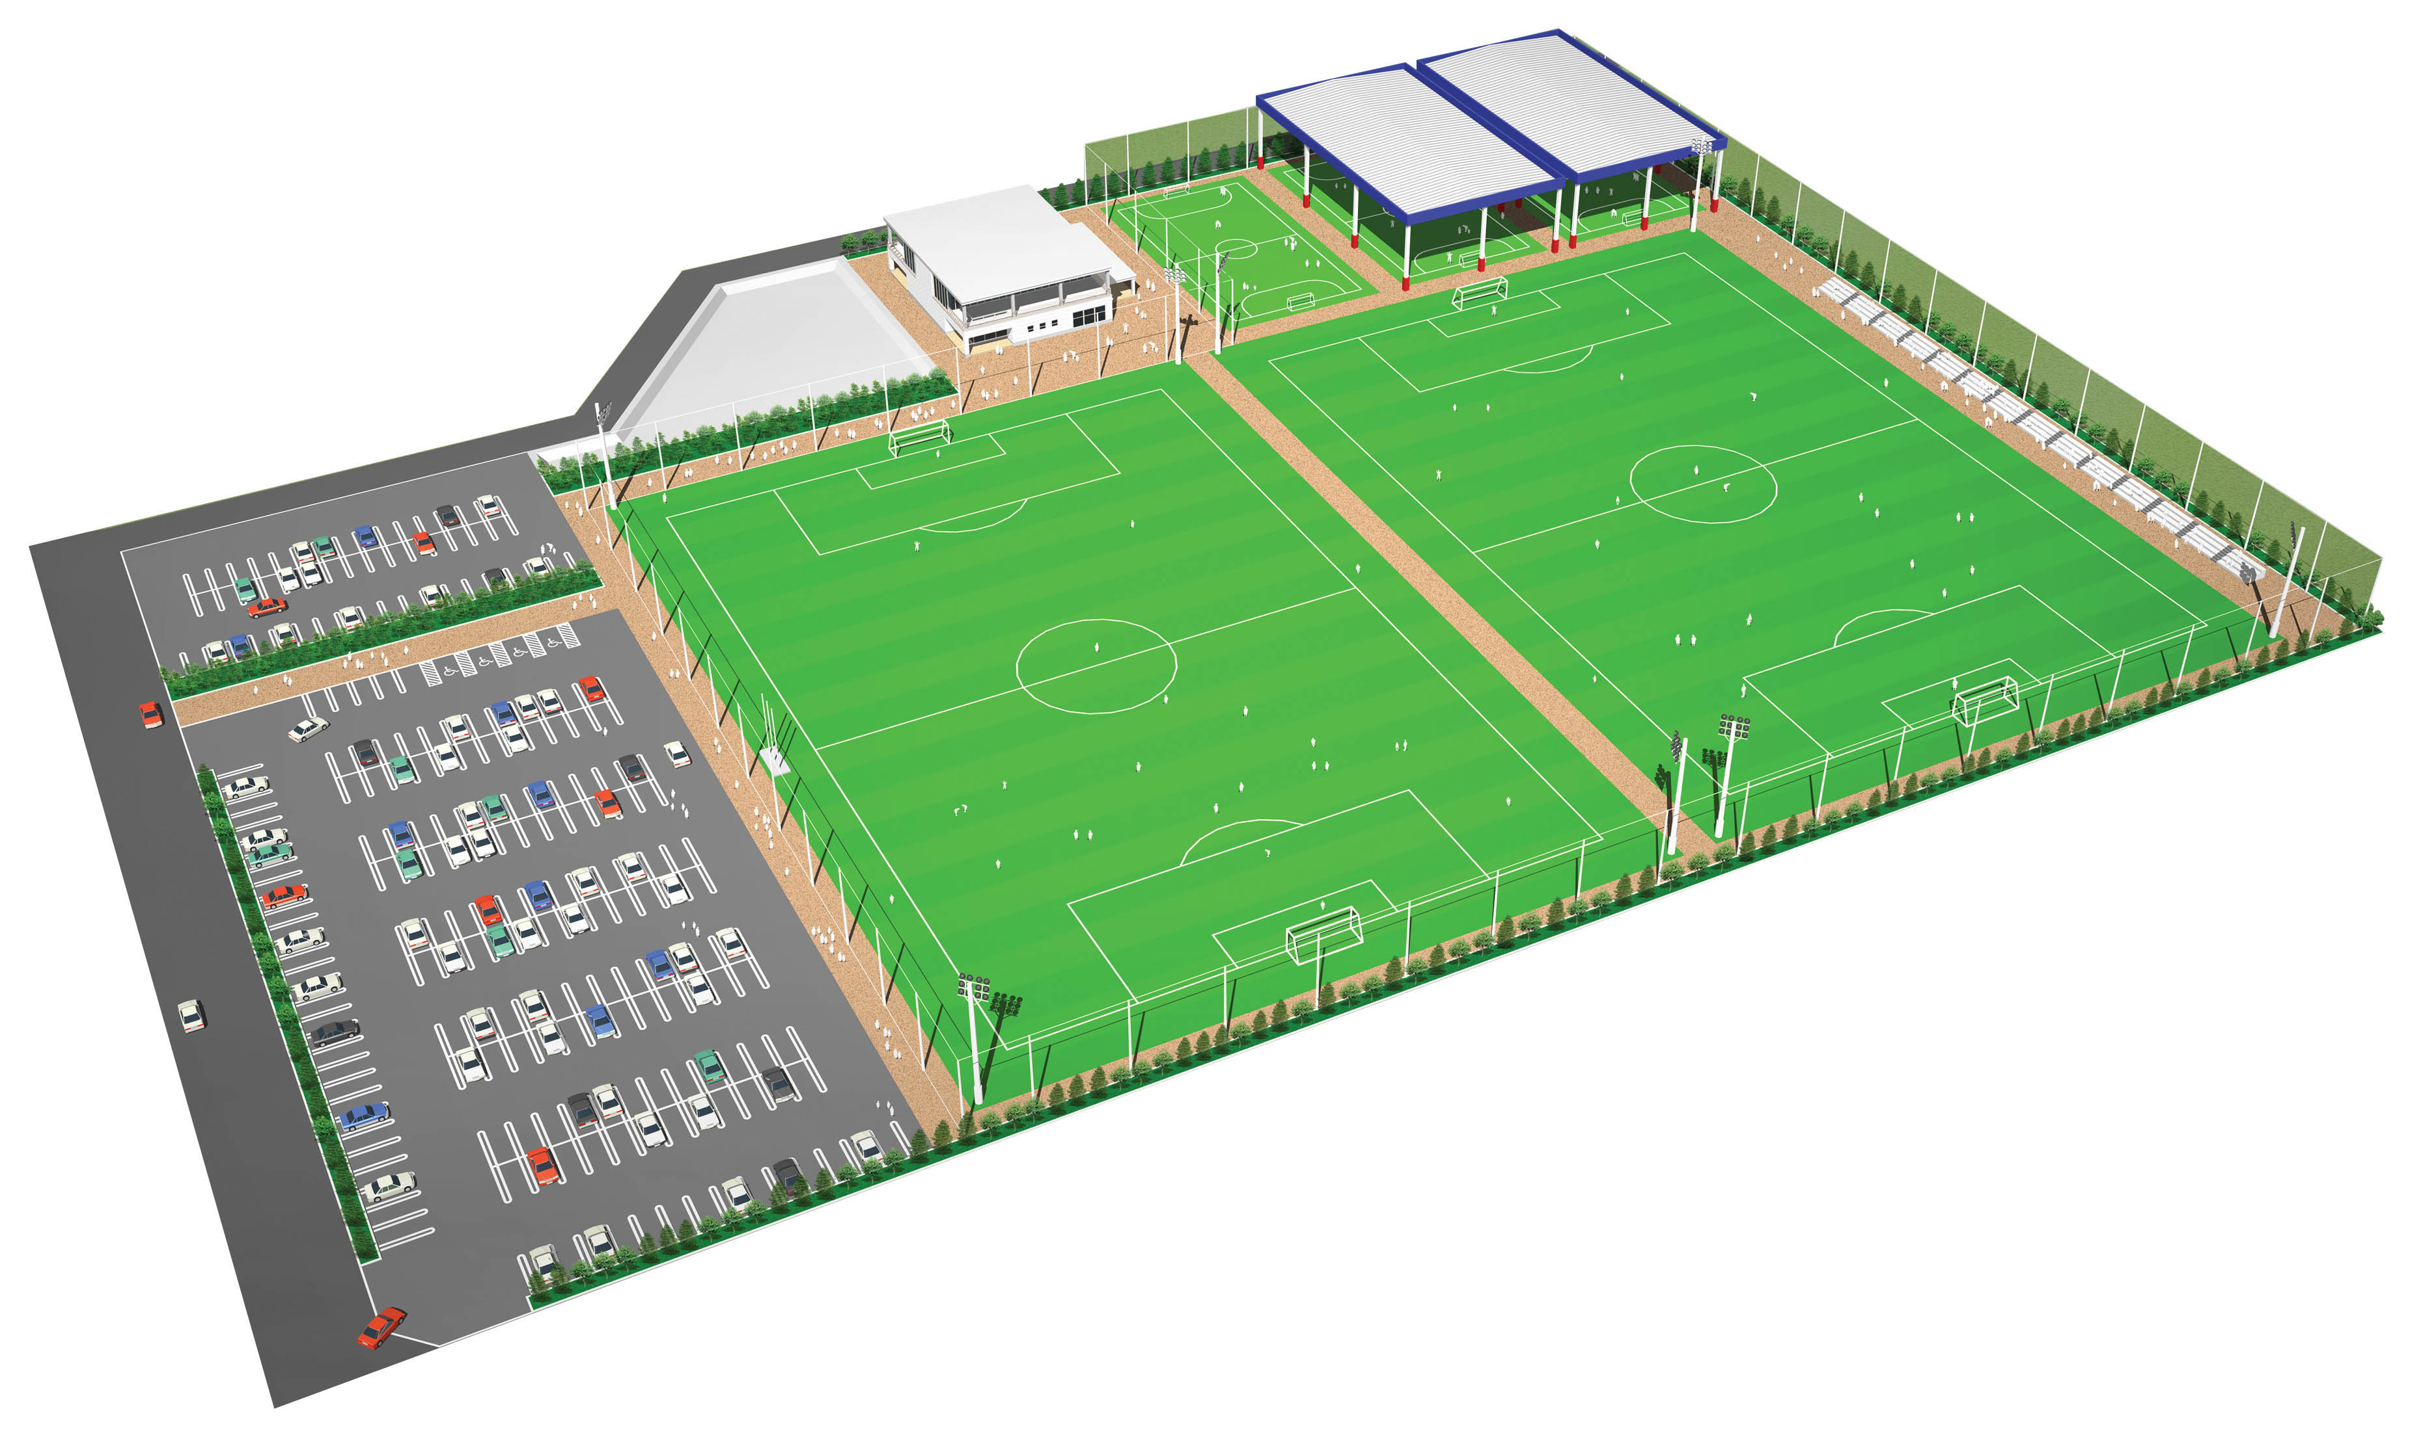
クラブハウス
更衣室 ２Fレストルーム
ミーティングルーム等
選手控え場所

駐車禁止エリア
コートA

コートC

コートB

大会本部

コートD

縦列駐車可能エリア

バス専用駐車場所
（駐車場、垣根の外側）

